記入方法
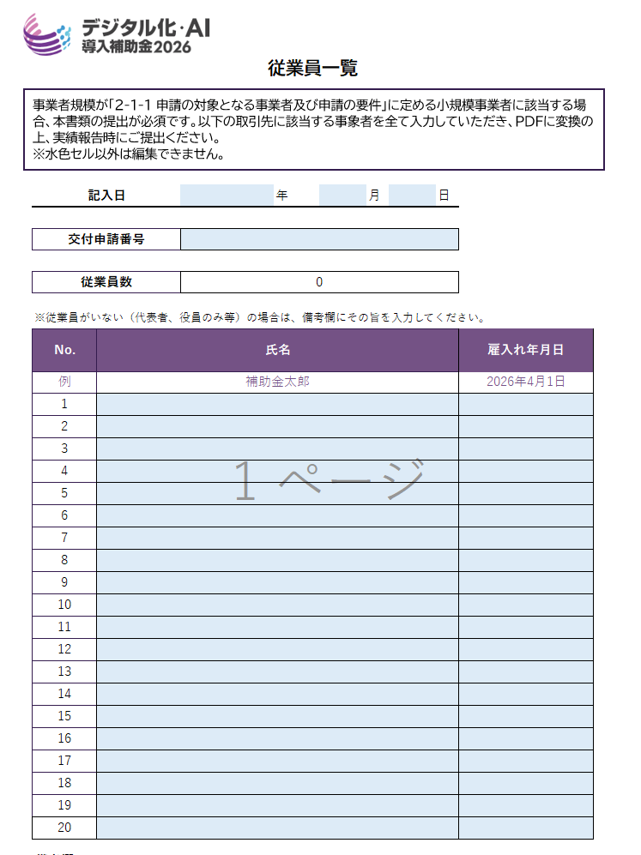
【記入日】
記入日をプルダウンから選択してください。
【交付申請番号】
申請マイページを確認の上、 交付申請番号（例：KSN07-XXXXXXX）を入力してください。
【氏名】
「常時使用する従業員※」の氏名を入力してください。
なお、姓名の間にスペースは入力しないでください。
※「常時使用する従業員」とは、労働基準法第２０条の規定に基づく「予め解雇の予告を必要とする者」を意味します。また、会社役員及び個人事業主は予め解雇の予告を必要とする者に該当しないため「常時使用する従業員」には該当しません。
【雇入れ年月日】
・労働者名簿に記載の「雇入の年月日」を入力してください。
・指定の入力形式に従ってください。
【備考欄】
・従業員がいない（代表者、役員のみ等）の場合は、備考欄にその旨を入力してください。
1

2

3

1

2
4

5
3
4

5

従業員一覧
 |  |  |  |  |  |  |  |  |  |  |  |  |  |  |  | *
 |  |  |  |  |  |  |  |  |  |  |  |  |  |  |  | *
 |  |  |  |  |  |  |  |  |  |  |  |  |  |  |  | *
 | 従業員一覧 |  |  |  |  |  |  |  |  |  |  |  |  |  |  | *
事業者規模が「2-１-1 申請の対象となる事業者及び申請の要件」に定める小規模事業者に該当する場合、本書類の提出が必須です。以下の取引先に該当する事象者を全て入力していただき、ＰＤＦに変換の上、実績報告時にご提出ください。 ※水色セル以外は編集できません。
 |  |  |  |  |  |  |  |  |  |  |  |  |  |  |  | *
 |  |  |  |  |  |  |  |  |  |  |  |  |  |  |  | *
 |  |  |  |  |  |  |  |  |  |  |  |  |  |  |  | *
 |  |  |  |  |  |  |  |  |  |  |  |  |  |  |  | *
 |  |  |  |  |  |  |  |  |  |  |  |  |  |  |  | *
 | 記入日 |  |  |  |  |  | 年 |  | 月 |  | 日 |  |  |  |  | *
 |  |  |  |  |  |  |  |  |  |  |  |  |  |  |  | *
 | 交付申請番号 |  |  |  |  |  |  |  |  |  |  |  |  |  |  | *
 |  |  |  |  |  |  |  |  |  |  |  |  |  |  |  | *
 | 従業員数 |  |  |  | 0 |  |  |  |  |  |  |  |  |  |  | *
 |  |  |  |  |  |  |  |  |  |  |  |  |  |  |  | *
 | ※従業員がいない（代表者、役員のみ等）の場合は、備考欄にその旨を入力してください。
 | No. |  | 氏名 |  |  |  |  |  |  |  |  | 雇入れ年月日 |  |  |  | *
 |  |  |  |  |  |  |  |  |  |  |  |  |  |  |  | *
 | 例 |  | 補助金太郎 |  |  |  |  |  |  |  |  | 2026-04-01 |  |  |  | *
 | 1 |  |  |  |  |  |  |  |  |  |  |  |  |  |  | *
 | 2 |  |  |  |  |  |  |  |  |  |  |  |  |  |  | *
 | 3 |  |  |  |  |  |  |  |  |  |  |  |  |  |  | *
 | 4 |  |  |  |  |  |  |  |  |  |  |  |  |  |  | *
 | 5 |  |  |  |  |  |  |  |  |  |  |  |  |  |  | *
 | 6 |  |  |  |  |  |  |  |  |  |  |  |  |  |  | *
 | 7 |  |  |  |  |  |  |  |  |  |  |  |  |  |  | *
 | 8 |  |  |  |  |  |  |  |  |  |  |  |  |  |  | *
 | 9 |  |  |  |  |  |  |  |  |  |  |  |  |  |  | *
 | 10 |  |  |  |  |  |  |  |  |  |  |  |  |  |  | *
 | 11 |  |  |  |  |  |  |  |  |  |  |  |  |  |  | *
 | 12 |  |  |  |  |  |  |  |  |  |  |  |  |  |  | *
 | 13 |  |  |  |  |  |  |  |  |  |  |  |  |  |  | *
 | 14 |  |  |  |  |  |  |  |  |  |  |  |  |  |  | *
 | 15 |  |  |  |  |  |  |  |  |  |  |  |  |  |  | *
 | 16 |  |  |  |  |  |  |  |  |  |  |  |  |  |  | *
 | 17 |  |  |  |  |  |  |  |  |  |  |  |  |  |  | *
 | 18 |  |  |  |  |  |  |  |  |  |  |  |  |  |  | *
 | 19 |  |  |  |  |  |  |  |  |  |  |  |  |  |  | *
 | 20 |  |  |  |  |  |  |  |  |  |  |  |  |  |  | *
 |  |  |  |  |  |  |  |  |  |  |  |  |  |  |  | *
 | 備考欄 |  |  |  |  |  |  |  |  |  |  |  |  |  |  | *
 |  |  |  |  |  |  |  |  |  |  |  |  |  |  |  | *
 |  |  |  |  |  |  |  |  |  |  |  |  |  |  |  | *
 |  |  |  |  |  |  |  |  |  |  |  |  |  |  |  | *
 |  |  |  |  |  |  |  |  |  |  |  |  |  |  |  | *
 |  |  |  |  |  |  |  |  |  |  |  |  |  |  |  | *
* | * | * | * | * | * | * | * | * | * | * | * | * | * | * | * | *

